E3-1-ISI1-4-005 et 6 SCEN
 | Contenu | Décomposer le système d'information
 | Id | E3-1-ISI1-4-005
 | Objectifs pédag.
 | Capacités visées

 | Diapos originelles |  | 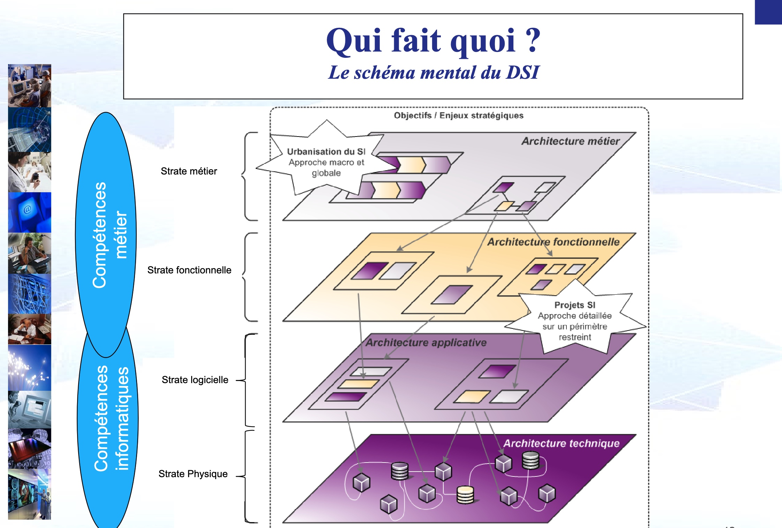
 | Pré-requis | Notions introduites | Visuel | Audio / texte | Intéractions
c010 |  | Vue en 5 couches |  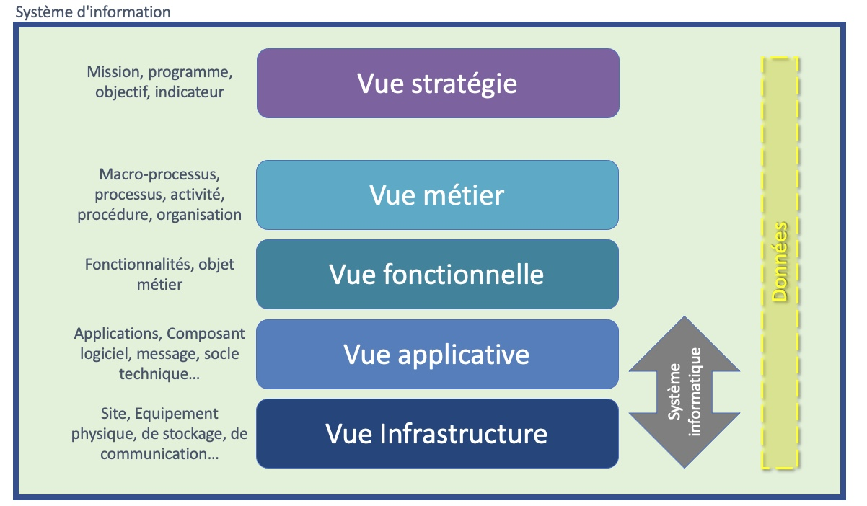 | Il est courant de représenter le SI par un modèle en 5 couches selon le principe de séparation des préocupations. Chaque couche isole un aspect particulier du système d'information en étant responsable des intéractions entre ses éléments. Chaque couche n'échangeant qu'avec ses couches adjacentes. Les deux premières couches forment le système informatique, l'ensemble structuré des composants matériels et logiciels et les données permettant d'automatiser tout ou partie du système métier au travers de fonctionnalités qui lui sont nécessaires. Le système métier est formé des services et processus de l'entreprise, des organisations qui les mettent en œuvre et des objets métier associés. Un objet métier est un concept ou une abstraction ayant un sens pour des acteurs (partie prenante interne) d'une organisation (par exemple une entreprise). L'objet métier permet de décrire les entités manipulées par les acteurs dans le cadre de la description du métier. Enfin il est courant d'y ajouter la vue stratégie. Il s'agit de la stratégie décidée par la D.S.I. pour le S.I. en alignement avec la stratégie de l'organisation.
c020 |  |  |  | Clarifions tout ceci par un exemple. Prenons un employé, membre d'un service dans une organisation. Il est chargé de fixer le prix de vente d'un produit, en maximisant le bénéfice, tout en prenant en compte différents paramètres, comme les coûts, la demande, la capacité du marché, etc. Pour obtenir son résultat, il télécharge une macro Excel sur son intranet. Puis il entre les paramètres du calcul, et obtient son résultat en cliquant sur un bouton. L'employé, le service, le processus de fixation du prix de vente font partie de la vue métier. L'employé utilise le système informatique pour obtenir le résultat voulu. Cette capacité est d'ordre fonctionnelle. Excel, la macro spécifique, les algorithmes qui y sont codés, le système d'exploitation nécessaire, font partie de l'aspect applicatif. Enfin, le réseau, câbles, protocoles de communication, etc., qui ont permi le téléchargement et le PC sur lequel la macro tourne, sont des éléments de l'infrastructure.

